Sheet1
2024년 야외수영장 분실물 대장
2024년 7월 5일~2024년 8월 25일
분실물(사진) | 분실물 명 | 분실물 수량 | 습득일 | 습득장소
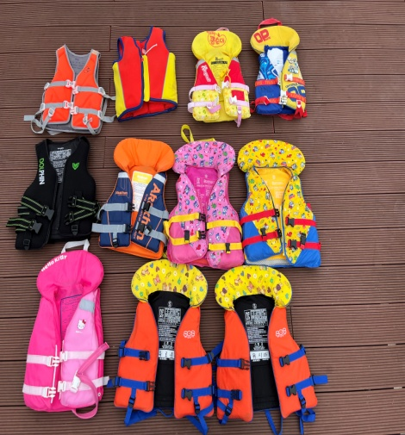 | 구명조끼 | 11 | 24.07.05~24.08.25 | 야외수영장
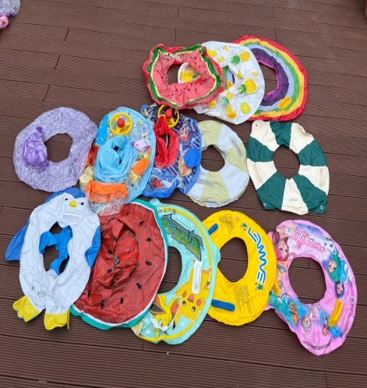 | 튜브 | 13 | 24.07.05~24.08.25 | 야외수영장
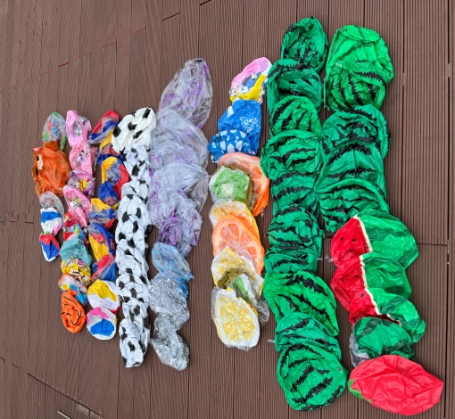 | 비치볼 | 75 | 24.07.05~24.08.25 | 야외수영장
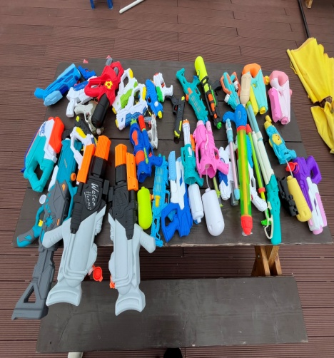 | 물총 | 32 | 24.07.05~24.08.25 | 야외수영장
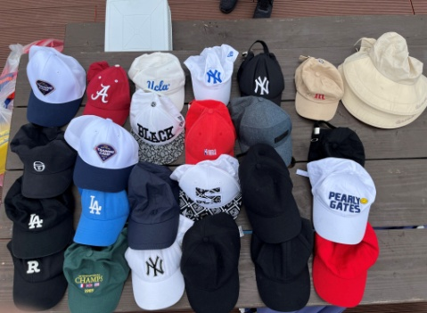 | 모자 | 26 | 24.07.05~24.08.25 | 야외수영장
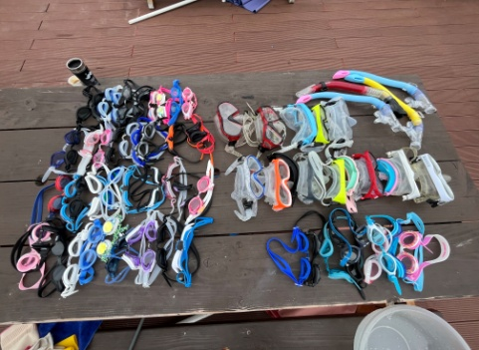 | 수경 | 64 | 24.07.05~24.08.25 | 야외수영장
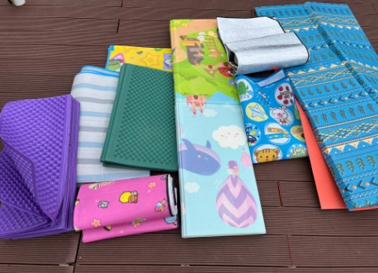 | 돗자리 | 9 | 24.07.05~24.08.25 | 야외수영장

